CollectiveAccess
Image | Object | Description | Date
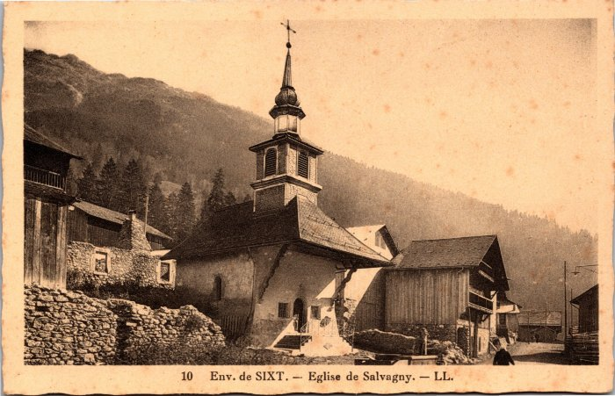 | L’église de Salvagny (2-3943) | L’église de Salvagny

